訓練実施施設
【訓練実施施設名】
 | 創造社リカレントスクール大阪校

【所在地】
 | 〒５５０－０００２
 | 大阪市西区江戸堀１－２５－１５

【電話番号】
 | ０６ー６４５９ー６２４１

【最寄り駅】
 | OsakaMetro四つ橋線 肥後橋駅（徒歩 7 分・距離０．５ｋｍ）
 | 京阪電車中之島線 渡辺橋駅（徒歩１３分・距離０．９ｋｍ）
 | 京阪電車中之島線 中之島駅（徒歩１５分・距離１．０ｋｍ）

【最寄り駅からの地図】
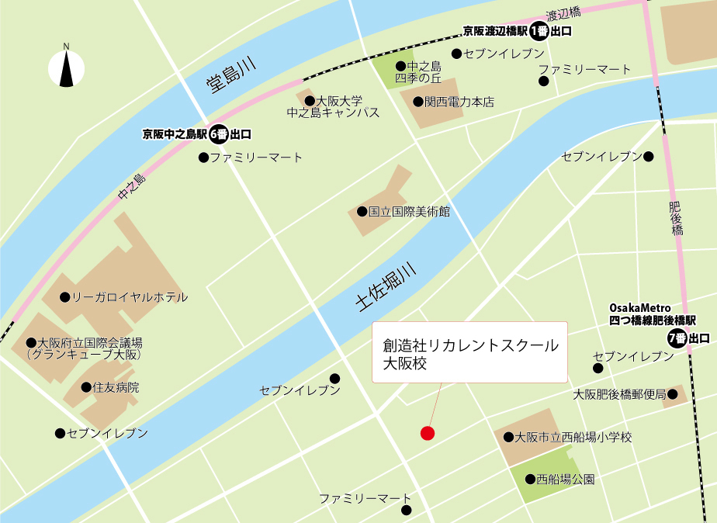
 |  | (Word)段組み、体裁、タブとリーダー、フォーム、制限等、差込印刷 (Excel)関数、条件付き書式、データ分析、実務の活用等 (PowerPoint)目的別スライドショー、目的別印刷等

